상품제안서
한일온열기 EMF 그래핀 탄소 전기방석 55 x 180cm 4인용 | 상품코드: F29666

 |  |  |  |  |  |  | 02-412-0044 | www.easy1.co.kr
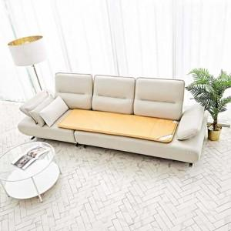 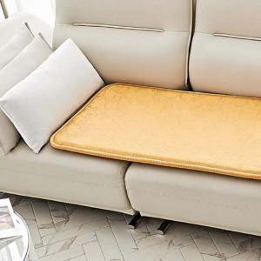

【상세/제작정보】

【인쇄/포장옵션】 | / 포장불가능

【공급단가】 | 수량 | 10~ | 50~ | 100~ | 300~ | 500~
*VAT별도 | 단가 | 53,930원 | 53,100원 | 51,860원 | 49,780원 | 47,710원

【상품 URL】 | http://www.easy1.co.kr/src/goods_detail.php?gdno=29666

